상품제안서
커버형 떡메모지 메모-A(74x78 / 50매, 100매) | 상품코드: F19628

 |  |  |  |  |  |  | 02-412-0044 | www.easy1.co.kr
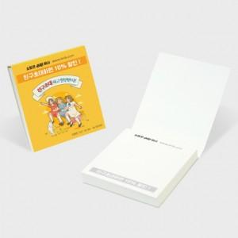

【상세/제작정보】

【인쇄/포장옵션】 | 풀칼라 / OPP(비닐)

【공급단가】 | 수량 | 1,000~ | 2,000~ | 3,000~ | 5,000~ | 10,000~
*VAT별도 | 50매 | 450원 | 430원 | 420원 | 400원 | 390원
 | 100매 | 540원 | 520원 | 500원 | 480원 | 460원

【상품 URL】 | https://dev.easy1.co.kr:443/src/goods_detail.php?gdno=19628

